mesi

 |  |  |  |  | periodo |  | 2019 |  | PRIMA PAGO ME STESSO….
 |  |  |  |  | ENTRATE |  | USCITE
 |  |  |  |  | reddito |  | La vita è fatta per essere goduta è un viaggio dove non bisogna risparmarsi |  | non conta prevedere la pioggia, quello che conta è COSTRUIRE L'ACQUEDOTTO LA GALLINA DALLE UOVA D'ORO |  | se leggo dimentico se vedo ricordo ma se faccio imparo METTO IN PRATICA CIO' CHE STUDIO
 |  |  |  |  | stipendio | € 120 | divertimento | € 14 | risparmio / investimenti | € 13 | formazione | € 18 |  | êêêêê
 |  |  |  |  | altre entrate da lavoro | € 0 | Ristorante-cinema-feste | € 14 | finanziarie | € 13 | corsi | € 18 |  | CLICCA QUI !!! Per accedere alle istruzioni
 |  |  |  |  | rendite |  | sfizi/esperienze | € 0 | immobiliari | € 0 | trasporti | € 0
 |  |  |  |  | finanziarie | € 0 | relax | € 0 | aziende | € 0 | vitto | € 0
 |  |  |  |  | immobiliari | € 0 | altro | € 0 | merci e beni | € 0 | alloggi | € 0
 |  |  |  |  | aziende | € 0 | altro | € 0 | salvadanaio | € 0 | libri | € 0
 |  |  |  |  | altro | € 0 | suddivisione spese % | % | necessità / imprevisti | € 16 | spese lunghe | € 14 |  | ééééé
MULTYCASHFLOW training Monitoraggio spese |  |  |  |  | tot entrate | € 120 | tot spese% | 62.5% | alimentari | € 16 | affitto/imu | € 14
 |  |  |  |  |  |  | divertimento | 18.7% | salute | € 0 | luce | € 0
 |  |  |  |  | tot uscite | € 75 | risparmio / investimenti | 17.3% | beneficenza | € 0 | gas | € 0
 |  |  |  |  | rimanenze |  | formazione | 24.0% | vestiti | € 0 | acqua | € 0
 |  |  |  |  | tot rimanente | € 45 | necessità / imprevisti | 21.3% | parrucchiere | € 0 | immondizia | € 0
 |  |  |  |  | percentuale rimanente | 37.5% | spese lunghe | 18.7% | trasporti | € 0 | internet | € 0
 |  |  |  |  | 2019 |  |  |  | altro | € 0 | cellulare | € 0
evidenziate con questo colore le celle modificabili |  |  |  |  |  |  |  |  | altro | € 0 | prestiti | € 0
 |  |  |  |  |  |  |  |  | altro | € 0 | assicurazioni | € 0
 |  |  |  |  |  |  |  |  | altro | € 0 | abbonamenti | € 0
 |  |  |  |  |  |  |  |  | altro | € 0 | altro | € 0

periodo |  | gennaio |  | PRIMA PAGO ME STESSO…. |  |  |  |  | periodo |  | febbraio |  | PRIMA PAGO ME STESSO….
ENTRATE |  | USCITE |  |  |  |  |  |  | ENTRATE |  | USCITE
reddito |  | La vita è fatta per essere goduta è un viaggio dove non bisogna risparmarsi |  | non conta prevedere la pioggia, quello che conta è COSTRUIRE L'ACQUEDOTTO LA GALLINA DALLE UOVA D'ORO |  | se leggo dimentico se vedo ricordo ma se faccio imparo METTO IN PRATICA CIO' CHE STUDIO |  |  | reddito |  | La vita è fatta per essere goduta è un viaggio dove non bisogna risparmarsi |  | non conta prevedere la pioggia, quello che conta è COSTRUIRE L'ACQUEDOTTO LA GALLINA DALLE UOVA D'ORO |  | se leggo dimentico se vedo ricordo ma se faccio imparo METTO IN PRATICA CIO' CHE STUDIO
stipendio | € 10 | divertimento | € 1 | risparmio / investimenti | € 2 | formazione | € 2 |  | stipendio | € 10 | divertimento | € 1 | risparmio / investimenti | € 1 | formazione | € 2
altre entrate da lavoro | € 0 | Ristorante-cinema-feste | € 1 | finanziarie | € 2 | corsi | € 2 |  | altre entrate da lavoro | € 0 | Ristorante-cinema-feste | € 1 | finanziarie | € 1 | corsi | € 2
rendite |  | sfizi/esperienze | € 0 | immobiliari | € 0 | trasporti | € 0 |  | rendite |  | sfizi/esperienze | € 0 | immobiliari | € 0 | trasporti | € 0
finanziarie | € 0 | relax | € 0 | aziende | € 0 | vitto | € 0 |  | finanziarie | € 0 | relax | € 0 | aziende | € 0 | vitto | € 0
immobiliari | € 0 | altro | € 0 | merci e beni | € 0 | alloggi | € 0 |  | immobiliari | € 0 | altro | € 0 | merci e beni | € 0 | alloggi | € 0
aziende | € 0 | altro | € 0 | salvadanaio | € 0 | libri | € 0 |  | aziende | € 0 | altro | € 0 | salvadanaio | € 0 | libri | € 0
altro | € 0 | suddivisione spese % | % | necessità / imprevisti | € 3 | spese lunghe | € 1 |  | altro | € 0 | suddivisione spese % | % | necessità / imprevisti | € 2 | spese lunghe | € 2
tot entrate | € 10 | tot spese% | 90.0% | alimentari | € 3 | affitto/imu | € 1 |  | tot entrate | € 10 | tot spese% | 80.0% | alimentari | € 2 | affitto/imu | € 2
 |  | divertimento | 11.1% | salute | € 0 | luce | € 0 |  |  |  | divertimento | 12.5% | salute | € 0 | luce | € 0
tot uscite | € 9 | risparmio / investimenti | 22.2% | beneficenza | € 0 | gas | € 0 |  | tot uscite | € 8 | risparmio / investimenti | 12.5% | beneficenza | € 0 | gas | € 0
rimanenze |  | formazione | 22.2% | vestiti | € 0 | acqua | € 0 |  | rimanenze |  | formazione | 22.2% | vestiti | € 0 | acqua | € 0
tot rimanente | € 1 | necessità / imprevisti | 33.3% | parrucchiere | € 0 | immondizia | € 0 |  | tot rimanente | € 2 | necessità / imprevisti | 22.2% | parrucchiere | € 0 | immondizia | € 0
percentuale rimanente | 10.0% | spese lunghe | 11.1% | trasporti | € 0 | internet | € 0 |  | percentuale rimanente | 20.0% | spese lunghe | 22.2% | trasporti | € 0 | internet | € 0
gennaio |  |  |  | altro | € 0 | cellulare | € 0 |  | febbraio |  |  |  | altro | € 0 | cellulare | € 0
 |  |  |  | altro | € 0 | prestiti | € 0 |  |  |  |  |  | altro | € 0 | prestiti | € 0
 |  |  |  | altro | € 0 | assicurazioni | € 0 |  |  |  |  |  | altro | € 0 | assicurazioni | € 0
 |  |  |  | altro | € 0 | abbonamenti | € 0 |  |  |  |  |  | altro | € 0 | abbonamenti | € 0
 |  |  |  | altro | € 0 | altro | € 0 |  |  |  |  |  | altro | € 0 | altro | € 0

periodo |  | marzo |  | PRIMA PAGO ME STESSO…. |  |  |  |  | periodo |  | aprile |  | PRIMA PAGO ME STESSO….
ENTRATE |  | USCITE |  |  |  |  |  |  | ENTRATE |  | USCITE
reddito |  | La vita è fatta per essere goduta è un viaggio dove non bisogna risparmarsi |  | non conta prevedere la pioggia, quello che conta è COSTRUIRE L'ACQUEDOTTO LA GALLINA DALLE UOVA D'ORO |  | se leggo dimentico se vedo ricordo ma se faccio imparo METTO IN PRATICA CIO' CHE STUDIO |  |  | reddito |  | La vita è fatta per essere goduta è un viaggio dove non bisogna risparmarsi |  | non conta prevedere la pioggia, quello che conta è COSTRUIRE L'ACQUEDOTTO LA GALLINA DALLE UOVA D'ORO |  | se leggo dimentico se vedo ricordo ma se faccio imparo METTO IN PRATICA CIO' CHE STUDIO
stipendio | € 10 | divertimento | € 2 | risparmio / investimenti | € 1 | formazione | € 3 |  | stipendio | € 10 | divertimento | € 2 | risparmio / investimenti | € 1 | formazione | € 1
altre entrate da lavoro | € 0 | Ristorante-cinema-feste | € 2 | finanziarie | € 1 | corsi | € 3 |  | altre entrate da lavoro | € 0 | Ristorante-cinema-feste | € 2 | finanziarie | € 1 | corsi | € 1
rendite |  | sfizi/esperienze | € 0 | immobiliari | € 0 | trasporti | € 0 |  | rendite |  | sfizi/esperienze | € 0 | immobiliari | € 0 | trasporti | € 0
finanziarie | € 0 | relax | € 0 | aziende | € 0 | vitto | € 0 |  | finanziarie | € 0 | relax | € 0 | aziende | € 0 | vitto | € 0
immobiliari | € 0 | altro | € 0 | merci e beni | € 0 | alloggi | € 0 |  | immobiliari | € 0 | altro | € 0 | merci e beni | € 0 | alloggi | € 0
aziende | € 0 | altro | € 0 | salvadanaio | € 0 | libri | € 0 |  | aziende | € 0 | altro | € 0 | salvadanaio | € 0 | libri | € 0
altro | € 0 | suddivisione spese % | % | necessità / imprevisti | € 1 | spese lunghe | € 1 |  | altro | € 0 | suddivisione spese % | % | necessità / imprevisti | € 1 | spese lunghe | € 2
tot entrate | € 10 | tot spese% | 80.0% | alimentari | € 1 | affitto/imu | € 1 |  | tot entrate | € 10 | tot spese% | 70.0% | alimentari | € 1 | affitto/imu | € 2
 |  | divertimento | 25.0% | salute | € 0 | luce | € 0 |  |  |  | divertimento | 28.6% | salute | € 0 | luce | € 0
tot uscite | € 8 | risparmio / investimenti | 12.5% | beneficenza | € 0 | gas | € 0 |  | tot uscite | € 7 | risparmio / investimenti | 14.3% | beneficenza | € 0 | gas | € 0
rimanenze |  | formazione | 37.5% | vestiti | € 0 | acqua | € 0 |  | rimanenze |  | formazione | 14.3% | vestiti | € 0 | acqua | € 0
tot rimanente | € 2 | necessità / imprevisti | 12.5% | parrucchiere | € 0 | immondizia | € 0 |  | tot rimanente | € 3 | necessità / imprevisti | 14.3% | parrucchiere | € 0 | immondizia | € 0
percentuale rimanente | 20.0% | spese lunghe | 12.5% | trasporti | € 0 | internet | € 0 |  | percentuale rimanente | 30.0% | spese lunghe | 28.6% | trasporti | € 0 | internet | € 0
marzo |  |  |  | altro | € 0 | cellulare | € 0 |  | aprile |  |  |  | altro | € 0 | cellulare | € 0
 |  |  |  | altro | € 0 | prestiti | € 0 |  |  |  |  |  | altro | € 0 | prestiti | € 0
 |  |  |  | altro | € 0 | assicurazioni | € 0 |  |  |  |  |  | altro | € 0 | assicurazioni | € 0
 |  |  |  | altro | € 0 | abbonamenti | € 0 |  |  |  |  |  | altro | € 0 | abbonamenti | € 0
 |  |  |  | altro | € 0 | altro | € 0 |  |  |  |  |  | altro | € 0 | altro | € 0

periodo |  | maggio |  | PRIMA PAGO ME STESSO…. |  |  |  |  | periodo |  | giugno |  | PRIMA PAGO ME STESSO….
ENTRATE |  | USCITE |  |  |  |  |  |  | ENTRATE |  | USCITE
reddito |  | La vita è fatta per essere goduta è un viaggio dove non bisogna risparmarsi |  | non conta prevedere la pioggia, quello che conta è COSTRUIRE L'ACQUEDOTTO LA GALLINA DALLE UOVA D'ORO |  | se leggo dimentico se vedo ricordo ma se faccio imparo METTO IN PRATICA CIO' CHE STUDIO |  |  | reddito |  | La vita è fatta per essere goduta è un viaggio dove non bisogna risparmarsi |  | non conta prevedere la pioggia, quello che conta è COSTRUIRE L'ACQUEDOTTO LA GALLINA DALLE UOVA D'ORO |  | se leggo dimentico se vedo ricordo ma se faccio imparo METTO IN PRATICA CIO' CHE STUDIO
stipendio | € 10 | divertimento | € 1 | risparmio / investimenti | € 1 | formazione | € 2 |  | stipendio | € 10 | divertimento | € 1 | risparmio / investimenti | € 1 | formazione | € 2
altre entrate da lavoro | € 0 | Ristorante-cinema-feste | € 1 | finanziarie | € 1 | corsi | € 2 |  | altre entrate da lavoro | € 0 | Ristorante-cinema-feste | € 1 | finanziarie | € 1 | corsi | € 2
rendite |  | sfizi/esperienze | € 0 | immobiliari | € 0 | trasporti | € 0 |  | rendite |  | sfizi/esperienze | € 0 | immobiliari | € 0 | trasporti | € 0
finanziarie | € 0 | relax | € 0 | aziende | € 0 | vitto | € 0 |  | finanziarie | € 0 | relax | € 0 | aziende | € 0 | vitto | € 0
immobiliari | € 0 | altro | € 0 | merci e beni | € 0 | alloggi | € 0 |  | immobiliari | € 0 | altro | € 0 | merci e beni | € 0 | alloggi | € 0
aziende | € 0 | altro | € 0 | salvadanaio | € 0 | libri | € 0 |  | aziende | € 0 | altro | € 0 | salvadanaio | € 0 | libri | € 0
altro | € 0 | suddivisione spese % | % | necessità / imprevisti | € 1 | spese lunghe | € 1 |  | altro | € 0 | suddivisione spese % | % | necessità / imprevisti | € 1 | spese lunghe | € 1
tot entrate | € 10 | tot spese% | 60.0% | alimentari | € 1 | affitto/imu | € 1 |  | tot entrate | € 10 | tot spese% | 60.0% | alimentari | € 1 | affitto/imu | € 1
 |  | divertimento | 16.7% | salute | € 0 | luce | € 0 |  |  |  | divertimento | 16.7% | salute | € 0 | luce | € 0
tot uscite | € 6 | risparmio / investimenti | 16.7% | beneficenza | € 0 | gas | € 0 |  | tot uscite | € 6 | risparmio / investimenti | 16.7% | beneficenza | € 0 | gas | € 0
rimanenze |  | formazione | 33.3% | vestiti | € 0 | acqua | € 0 |  | rimanenze |  | formazione | 33.3% | vestiti | € 0 | acqua | € 0
tot rimanente | € 4 | necessità / imprevisti | 16.7% | parrucchiere | € 0 | immondizia | € 0 |  | tot rimanente | € 4 | necessità / imprevisti | 16.7% | parrucchiere | € 0 | immondizia | € 0
percentuale rimanente | 40.0% | spese lunghe | 16.7% | trasporti | € 0 | internet | € 0 |  | percentuale rimanente | 40.0% | spese lunghe | 16.7% | trasporti | € 0 | internet | € 0
maggio |  |  |  | altro | € 0 | cellulare | € 0 |  | giugno |  |  |  | altro | € 0 | cellulare | € 0
 |  |  |  | altro | € 0 | prestiti | € 0 |  |  |  |  |  | altro | € 0 | prestiti | € 0
 |  |  |  | altro | € 0 | assicurazioni | € 0 |  |  |  |  |  | altro | € 0 | assicurazioni | € 0
 |  |  |  | altro | € 0 | abbonamenti | € 0 |  |  |  |  |  | altro | € 0 | abbonamenti | € 0
 |  |  |  | altro | € 0 | altro | € 0 |  |  |  |  |  | altro | € 0 | altro | € 0

periodo |  | luglio |  | PRIMA PAGO ME STESSO…. |  |  |  |  | periodo |  | agosto |  | PRIMA PAGO ME STESSO….
ENTRATE |  | USCITE |  |  |  |  |  |  | ENTRATE |  | USCITE
reddito |  | La vita è fatta per essere goduta è un viaggio dove non bisogna risparmarsi |  | non conta prevedere la pioggia, quello che conta è COSTRUIRE L'ACQUEDOTTO LA GALLINA DALLE UOVA D'ORO |  | se leggo dimentico se vedo ricordo ma se faccio imparo METTO IN PRATICA CIO' CHE STUDIO |  |  | reddito |  | La vita è fatta per essere goduta è un viaggio dove non bisogna risparmarsi |  | non conta prevedere la pioggia, quello che conta è COSTRUIRE L'ACQUEDOTTO LA GALLINA DALLE UOVA D'ORO |  | se leggo dimentico se vedo ricordo ma se faccio imparo METTO IN PRATICA CIO' CHE STUDIO
stipendio | € 10 | divertimento | € 1 | risparmio / investimenti | € 0 | formazione | € 0 |  | stipendio | € 10 | divertimento | € 1 | risparmio / investimenti | € 2 | formazione | € 0
altre entrate da lavoro | € 0 | Ristorante-cinema-feste | € 1 | finanziarie | € 0 | corsi | € 0 |  | altre entrate da lavoro | € 0 | Ristorante-cinema-feste | € 1 | finanziarie | € 2 | corsi | € 0
rendite |  | sfizi/esperienze | € 0 | immobiliari | € 0 | trasporti | € 0 |  | rendite |  | sfizi/esperienze | € 0 | immobiliari | € 0 | trasporti | € 0
finanziarie | € 0 | relax | € 0 | aziende | € 0 | vitto | € 0 |  | finanziarie | € 0 | relax | € 0 | aziende | € 0 | vitto | € 0
immobiliari | € 0 | altro | € 0 | merci e beni | € 0 | alloggi | € 0 |  | immobiliari | € 0 | altro | € 0 | merci e beni | € 0 | alloggi | € 0
aziende | € 0 | altro | € 0 | salvadanaio | € 0 | libri | € 0 |  | aziende | € 0 | altro | € 0 | salvadanaio | € 0 | libri | € 0
altro | € 0 | suddivisione spese % | % | necessità / imprevisti | € 0 | spese lunghe | € 0 |  | altro | € 0 | suddivisione spese % | % | necessità / imprevisti | € 2 | spese lunghe | € 1
tot entrate | € 10 | tot spese% | 10.0% | alimentari | € 0 | affitto/imu | € 0 |  | tot entrate | € 10 | tot spese% | 60.0% | alimentari | € 2 | affitto/imu | € 1
 |  | divertimento | 100.0% | salute | € 0 | luce | € 0 |  |  |  | divertimento | 16.7% | salute | € 0 | luce | € 0
tot uscite | € 1 | risparmio / investimenti | 0.0% | beneficenza | € 0 | gas | € 0 |  | tot uscite | € 6 | risparmio / investimenti | 33.3% | beneficenza | € 0 | gas | € 0
rimanenze |  | formazione | 0.0% | vestiti | € 0 | acqua | € 0 |  | rimanenze |  | formazione | 0.0% | vestiti | € 0 | acqua | € 0
tot rimanente | € 9 | necessità / imprevisti | 0.0% | parrucchiere | € 0 | immondizia | € 0 |  | tot rimanente | € 4 | necessità / imprevisti | 33.3% | parrucchiere | € 0 | immondizia | € 0
percentuale rimanente | 90.0% | spese lunghe | 0.0% | trasporti | € 0 | internet | € 0 |  | percentuale rimanente | 40.0% | spese lunghe | 16.7% | trasporti | € 0 | internet | € 0
luglio |  |  |  | altro | € 0 | cellulare | € 0 |  | agosto |  |  |  | altro | € 0 | cellulare | € 0
 |  |  |  | altro | € 0 | prestiti | € 0 |  |  |  |  |  | altro | € 0 | prestiti | € 0
 |  |  |  | altro | € 0 | assicurazioni | € 0 |  |  |  |  |  | altro | € 0 | assicurazioni | € 0
 |  |  |  | altro | € 0 | abbonamenti | € 0 |  |  |  |  |  | altro | € 0 | abbonamenti | € 0
 |  |  |  | altro | € 0 | altro | € 0 |  |  |  |  |  | altro | € 0 | altro | € 0

periodo |  | settembre |  | PRIMA PAGO ME STESSO…. |  |  |  |  | periodo |  | ottobre |  | PRIMA PAGO ME STESSO….
ENTRATE |  | USCITE |  |  |  |  |  |  | ENTRATE |  | USCITE
reddito |  | La vita è fatta per essere goduta è un viaggio dove non bisogna risparmarsi |  | non conta prevedere la pioggia, quello che conta è COSTRUIRE L'ACQUEDOTTO LA GALLINA DALLE UOVA D'ORO |  | se leggo dimentico se vedo ricordo ma se faccio imparo METTO IN PRATICA CIO' CHE STUDIO |  |  | reddito |  | La vita è fatta per essere goduta è un viaggio dove non bisogna risparmarsi |  | non conta prevedere la pioggia, quello che conta è COSTRUIRE L'ACQUEDOTTO LA GALLINA DALLE UOVA D'ORO |  | se leggo dimentico se vedo ricordo ma se faccio imparo METTO IN PRATICA CIO' CHE STUDIO
stipendio | € 10 | divertimento | € 1 | risparmio / investimenti | € 1 | formazione | € 2 |  | stipendio | € 10 | divertimento | € 1 | risparmio / investimenti | € 1 | formazione | € 1
altre entrate da lavoro | € 0 | Ristorante-cinema-feste | € 1 | finanziarie | € 1 | corsi | € 2 |  | altre entrate da lavoro | € 0 | Ristorante-cinema-feste | € 1 | finanziarie | € 1 | corsi | € 1
rendite |  | sfizi/esperienze | € 0 | immobiliari | € 0 | trasporti | € 0 |  | rendite |  | sfizi/esperienze | € 0 | immobiliari | € 0 | trasporti | € 0
finanziarie | € 0 | relax | € 0 | aziende | € 0 | vitto | € 0 |  | finanziarie | € 0 | relax | € 0 | aziende | € 0 | vitto | € 0
immobiliari | € 0 | altro | € 0 | merci e beni | € 0 | alloggi | € 0 |  | immobiliari | € 0 | altro | € 0 | merci e beni | € 0 | alloggi | € 0
aziende | € 0 | altro | € 0 | salvadanaio | € 0 | libri | € 0 |  | aziende | € 0 | altro | € 0 | salvadanaio | € 0 | libri | € 0
altro | € 0 | suddivisione spese % | % | necessità / imprevisti | € 1 | spese lunghe | € 1 |  | altro | € 0 | suddivisione spese % | % | necessità / imprevisti | € 1 | spese lunghe | € 2
tot entrate | € 10 | tot spese% | 60.0% | alimentari | € 1 | affitto/imu | € 1 |  | tot entrate | € 10 | tot spese% | 60.0% | alimentari | € 1 | affitto/imu | € 2
 |  | divertimento | 16.7% | salute | € 0 | luce | € 0 |  |  |  | divertimento | 16.7% | salute | € 0 | luce | € 0
tot uscite | € 6 | risparmio / investimenti | 16.7% | beneficenza | € 0 | gas | € 0 |  | tot uscite | € 6 | risparmio / investimenti | 16.7% | beneficenza | € 0 | gas | € 0
rimanenze |  | formazione | 33.3% | vestiti | € 0 | acqua | € 0 |  | rimanenze |  | formazione | 16.7% | vestiti | € 0 | acqua | € 0
tot rimanente | € 4 | necessità / imprevisti | 16.7% | parrucchiere | € 0 | immondizia | € 0 |  | tot rimanente | € 4 | necessità / imprevisti | 16.7% | parrucchiere | € 0 | immondizia | € 0
percentuale rimanente | 40.0% | spese lunghe | 16.7% | trasporti | € 0 | internet | € 0 |  | percentuale rimanente | 40.0% | spese lunghe | 33.3% | trasporti | € 0 | internet | € 0
settembre |  |  |  | altro | € 0 | cellulare | € 0 |  | ottobre |  |  |  | altro | € 0 | cellulare | € 0
 |  |  |  | altro | € 0 | prestiti | € 0 |  |  |  |  |  | altro | € 0 | prestiti | € 0
 |  |  |  | altro | € 0 | assicurazioni | € 0 |  |  |  |  |  | altro | € 0 | assicurazioni | € 0
 |  |  |  | altro | € 0 | abbonamenti | € 0 |  |  |  |  |  | altro | € 0 | abbonamenti | € 0
 |  |  |  | altro | € 0 | altro | € 0 |  |  |  |  |  | altro | € 0 | altro | € 0

periodo |  | novembre |  | PRIMA PAGO ME STESSO…. |  |  |  |  | periodo |  | dicembre |  | PRIMA PAGO ME STESSO….
ENTRATE |  | USCITE |  |  |  |  |  |  | ENTRATE |  | USCITE
reddito |  | La vita è fatta per essere goduta è un viaggio dove non bisogna risparmarsi |  | non conta prevedere la pioggia, quello che conta è COSTRUIRE L'ACQUEDOTTO LA GALLINA DALLE UOVA D'ORO |  | se leggo dimentico se vedo ricordo ma se faccio imparo METTO IN PRATICA CIO' CHE STUDIO |  |  | reddito |  | La vita è fatta per essere goduta è un viaggio dove non bisogna risparmarsi |  | non conta prevedere la pioggia, quello che conta è COSTRUIRE L'ACQUEDOTTO LA GALLINA DALLE UOVA D'ORO |  | se leggo dimentico se vedo ricordo ma se faccio imparo METTO IN PRATICA CIO' CHE STUDIO
stipendio | € 10 | divertimento | € 1 | risparmio / investimenti | € 1 | formazione | € 1 |  | stipendio | € 10 | divertimento | € 1 | risparmio / investimenti | € 1 | formazione | € 2
altre entrate da lavoro | € 0 | Ristorante-cinema-feste | € 1 | finanziarie | € 1 | corsi | € 1 |  | altre entrate da lavoro | € 0 | Ristorante-cinema-feste | € 1 | finanziarie | € 1 | corsi | € 2
rendite |  | sfizi/esperienze | € 0 | immobiliari | € 0 | trasporti | € 0 |  | rendite |  | sfizi/esperienze | € 0 | immobiliari | € 0 | trasporti | € 0
finanziarie | € 0 | relax | € 0 | aziende | € 0 | vitto | € 0 |  | finanziarie | € 0 | relax | € 0 | aziende | € 0 | vitto | € 0
immobiliari | € 0 | altro | € 0 | merci e beni | € 0 | alloggi | € 0 |  | immobiliari | € 0 | altro | € 0 | merci e beni | € 0 | alloggi | € 0
aziende | € 0 | altro | € 0 | salvadanaio | € 0 | libri | € 0 |  | aziende | € 0 | altro | € 0 | salvadanaio | € 0 | libri | € 0
altro | € 0 | suddivisione spese % | % | necessità / imprevisti | € 2 | spese lunghe | € 1 |  | altro | € 0 | suddivisione spese % | % | necessità / imprevisti | € 1 | spese lunghe | € 1
tot entrate | € 10 | tot spese% | 60.0% | alimentari | € 2 | affitto/imu | € 1 |  | tot entrate | € 10 | tot spese% | 60.0% | alimentari | € 1 | affitto/imu | € 1
 |  | divertimento | 16.7% | salute | € 0 | luce | € 0 |  |  |  | divertimento | 16.7% | salute | € 0 | luce | € 0
tot uscite | € 6 | risparmio / investimenti | 16.7% | beneficenza | € 0 | gas | € 0 |  | tot uscite | € 6 | risparmio / investimenti | 16.7% | beneficenza | € 0 | gas | € 0
rimanenze |  | formazione | 16.7% | vestiti | € 0 | acqua | € 0 |  | rimanenze |  | formazione | 33.3% | vestiti | € 0 | acqua | € 0
tot rimanente | € 4 | necessità / imprevisti | 33.3% | parrucchiere | € 0 | immondizia | € 0 |  | tot rimanente | € 4 | necessità / imprevisti | 16.7% | parrucchiere | € 0 | immondizia | € 0
percentuale rimanente | 40.0% | spese lunghe | 16.7% | trasporti | € 0 | internet | € 0 |  | percentuale rimanente | 40.0% | spese lunghe | 16.7% | trasporti | € 0 | internet | € 0
novembre |  |  |  | altro | € 0 | cellulare | € 0 |  | dicembre |  |  |  | altro | € 0 | cellulare | € 0
 |  |  |  | altro | € 0 | prestiti | € 0 |  |  |  |  |  | altro | € 0 | prestiti | € 0
 |  |  |  | altro | € 0 | assicurazioni | € 0 |  |  |  |  |  | altro | € 0 | assicurazioni | € 0
 |  |  |  | altro | € 0 | abbonamenti | € 0 |  |  |  |  |  | altro | € 0 | abbonamenti | € 0
 |  |  |  | altro | € 0 | altro | € 0 |  |  |  |  |  | altro | € 0 | altro | € 0

istruzioni uso
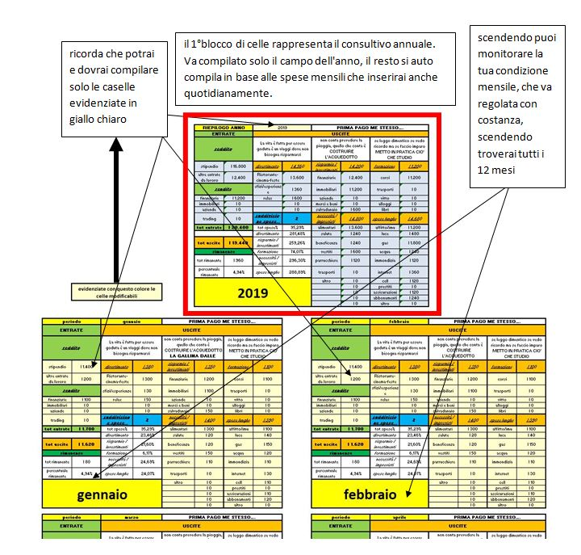
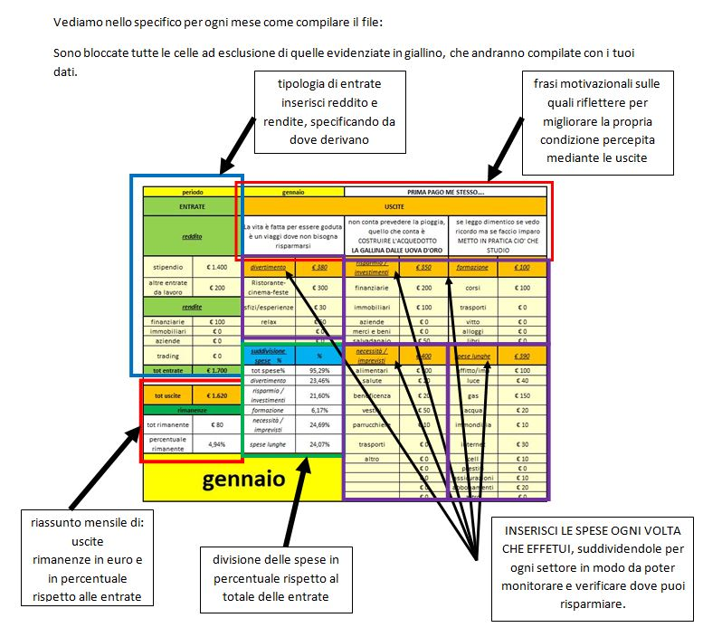
MULTYCASHFLOW
ISTRUZIONI MONITORAGGO SPESE

